COTIZACION 018
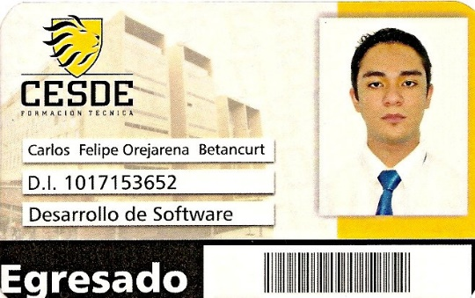
Teléfono: +57 312 267 81 61
Dirección: Cra. 63 # 36 -39
Correo: cubocomputo@gmail.com
CUBO
 |  | NÚMERO DE COTIZACIÓN | 019
 |  | FECHA | Abril: 2024 - Diciembre: 2025
 |  | CIUDAD | MEDELLÍN
COMPUTO

POR CONCEPTO DE
MACRO EN EXCEL PARA ENTRADAS Y SALIDAS DE INVENTARIO
VALOR DEL SOFTWARE | $ 460,000
TOTAL | $ 460,000
ANTICIPO | $ 230,000
TRANSFERIR EL ANTICIPO AL NÚMERO DE CUENTA NEQUI: 312 267 81 61
NECESIDAD 1 | HOJA DE CALCULO DE MICROSOFT EXCEL
NECESIDAD 2 | MACRO PARA ENTRADAS Y SALIDAS DE INVENTARIO
NECESIDAD 3 | HISTORICO DE ENTRADAS Y SALIDAS DEL INVENTARIO
NECESIDAD 4 | CONSULTAS E INFORMES X 10 UNIDADES
NECESIDAD 5 | FORMULARIOS PARA CAPTURA DE DATOS

